PATD 1 - CASETA GUARDIA X 6
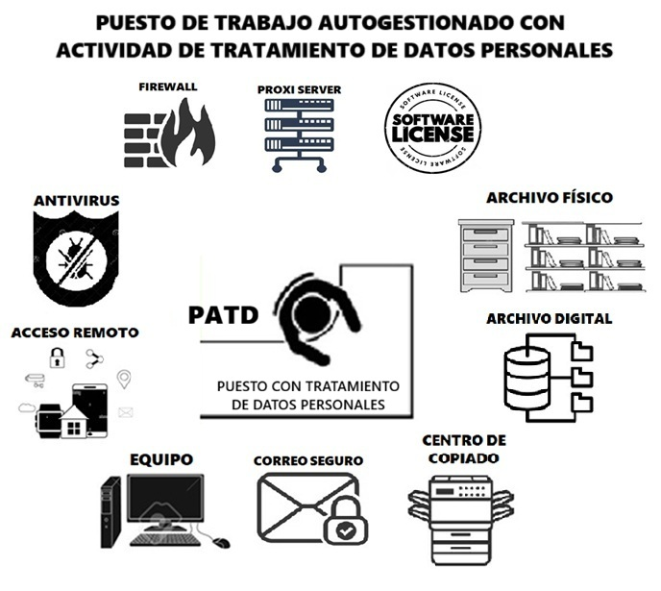
NOMBRE | CASETA DEL GUARDIA EMPRESA SEGAPRO | LISTADO DE ACTIVIDADES DE TRATAMIENTO | CATEGORÍA DE LOS DATOS (BÁSICOS + ESPECIALES + COMBINADOS | COMENTARIOS
 |  | 1.- CONTROL DE ASISTENCIA BIOMÉTRICO | COMBINADOS = FACIAL + DACTILAR | HAY ROTACIÓN DE GUARDIAS PARA SEERVICIO 24/7, LOS FINES DE SEMANA CAMBIAN A LOS QUE TRABAJARON EN LA SEMANA, LA TOMA DE TEMPERATURA ES UN PROCEDIMIENTO RESIDUAL DE LA PANDEMIA, NO SE RESPETA LA TOMA DE TEMPERATURA A TODOS AL MOMENTO DE ENTRAR. LA INFORMACIÓN DE LAS CÁMARAS SE BORRA CADA 30 DÍAS AL SATURAR LA MEMORIA, NO SE GUARDAN RESPALDOS, EL BIOMÉTRICO TIENE LICENCIA PROPIA, SE BORRA AUTOMÁTICAMENTE, LA DATA LA USA RRHH
 |  | 2.- CÁMARA CON AMPLIO ESPECTRO PARA ENTRADA Y SALIDA DE BODEGAS Y ENTRADA PRINCIPAL | COMBINADOS
 |  | 3.- REGISTRO DE ENTRADA MANUAL | BÁSICOS + CÉDULA Y QUEDA EN SU PODER
 |  | 4.- VISUALIZACIÓN DE CÁMARAS | COMBINADO
 |  | 5.- TOMA DE TEMPERATURA (REGISTRO FÍSICO) | CATEGORÍA ESPECIAL
 |  | 6.- REGISTRO FÍSICO DE COMIDAS DEL PERSONAL | BÁSICOS IDENTIFICACIÓN
 |  | 7.-
 |  | 8.-
 |  | 9.-
 |  | 10.-

